가계부 설명서
가계부 설명서

① 구분 및 사용내역의 금액 합계 함수

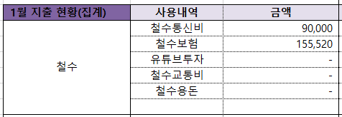

 | 구분에 철수통신비라고 되어있는데, 여기에 본인의 성함을 쓰시면 됩니다.
 | 가령 성함이 진호라면, 구분에 진호통신비라고 쓰시고, 1월 지출 현황(집계)에 있는
 | 사용내역의 이름을 철수통신비라고 쓰시면 SUMIF 함수에 의해 자동으로 합산됩니다.

 | 이런식으로 본인에게 맞게 지출 내역을 상세하게 설정해서, 커스터마이즈해서 쓰시면 됩니다.

② 사용내역 구분

 |  | 사용내역 구분은 구분에 쓸 용어를 단순히 정리해 둔 겁니다.
 |  | 그 용어대로 구분에 쓰고 우측하단 사용내역도 그 구분의 명칭대로 쓰셔야
 |  | 함수가 적용되기 때문에 참고용으로 써 둔 겁니다.

③ 현카 구분

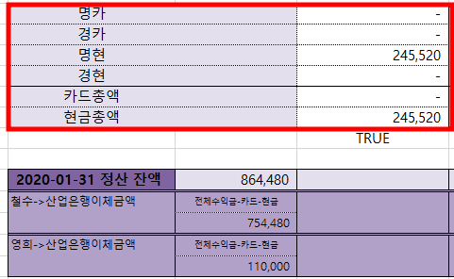
 |  |  | 경카, 명카, 경현, 명현은 부부 각각 현금지출인지 카드지출인지 구분한 겁니다.
 |  |  | 본인의 이름에 맞춰서 쓰시면 됩니다.

 |  |  | 가령 남편 이름이 진호라면 진호현금, 진호카드 이렇게 하셔도 무방하구요
 |  |  | 단, 이 경우 함수에도 "진호현금"으로 함수를 바꿔주셔야 합니다.

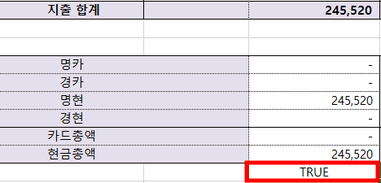

 |  |  | 부부 각각의 카드와 현금 사용 합계 금액이 지출합계 금액과 일치하면 TRUE로 표기됩니다.

④ 소득 집계

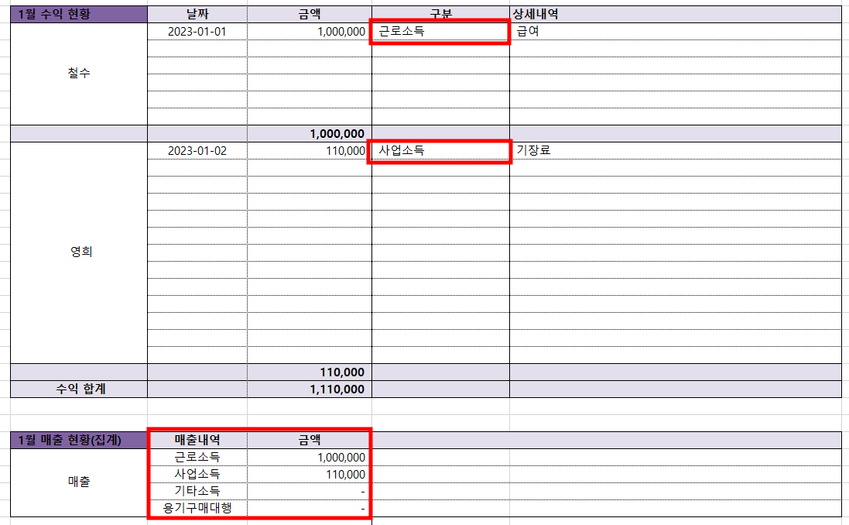

 | 소득구분에서 근로소득인지, 사업소득인지, 기타소득인지 구분하셔서 쓰시면 됩니다.
 | 만약 더 세분화해서 이자소득, 배당소득, 월세소득 등 다양하게 셀 추가하셔서 입력하셔도 됩니다.

⑤ 노하우

 | 우선 카드사용 내역은 카드사 홈페이지에 가시면 해당월 결제 내역과 금액 날짜가 뜹니다. 그걸 복붙하시고
 | 상세내역과 구분을 쓰시면 생각보다 금방 씁니다.

 | 보통 일주일에 한번 쓰시고, 밀리다보면 이주일에 한번 쓰셔도 됩니다.
 | 다만, 해당 월이 지나기 전에는 꼭 쓰시길 권합니다.

 | 가계부의 첫번째 목적은 소비 축소지만, 저는 개인적으로 그것 보다도 본인의 소비 흐름을 알고
 | 현금 유동성이 얼마나 되는지 아는 데 도움이 된다고 봅니다.
 | 나중에 투자할 때, 내 현금 가용능력을 명확히 아는 것이 투자의 첫 걸음이니까요

 | 내가 감당할 수 있는 레버리지 (원금 및 이자 납부)인지, 최소 생활비는 어느정도 까지 감내할 수 있는지 등은
 | 가계부를 쓰기 전에는 알 수 없으니까요^^

